WD001_問い合わせフォーム
■基本情報
画面ID |  |  |  | WD001
画面名 |  |  |  | 問い合わせフォーム
フォームのタイプ |  |  |  | スタンドアロンページ
遷移元画面 |  |  |  | Webサイトの問い合わせボタンからポップアップ
遷移先画面 |  |  |  | 標準のフォーム完了画面
■画面イメージ
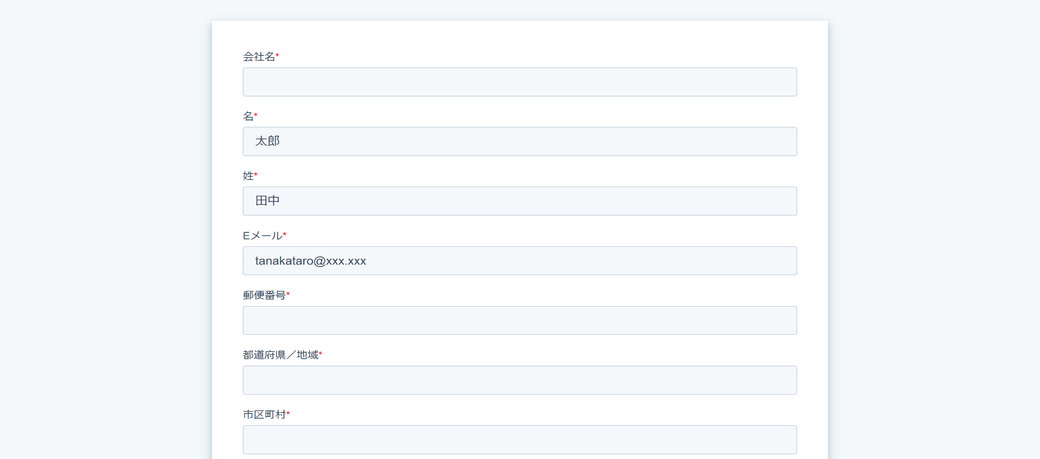
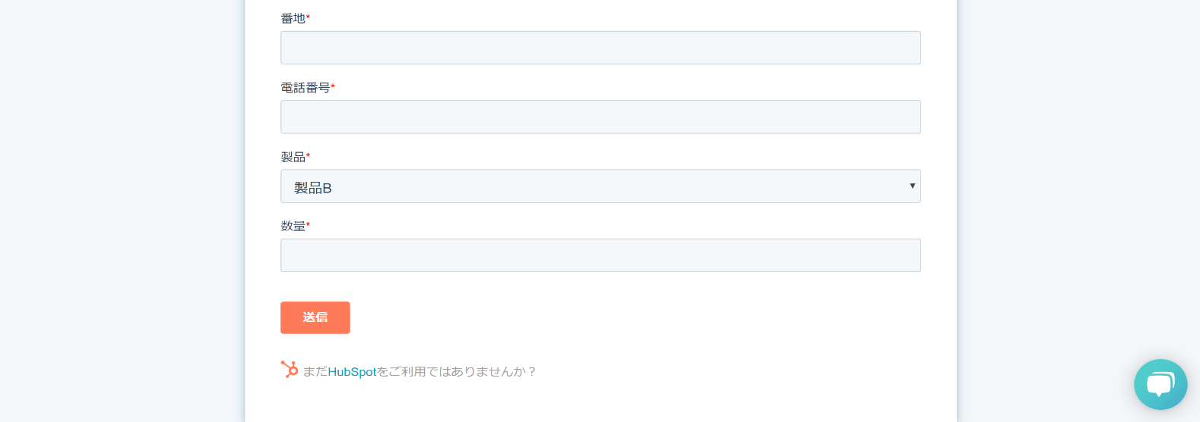

■画面項目
# | 項目名 |  |  |  |  | プロパティー名 |  |  | 種類 |  | 必須 | コード
1 | 会社名 |  |  |  |  | company |  |  | 単行テキスト |  | 〇 | -
2 | 名 |  |  |  |  | firstname |  |  | 単行テキスト |  | 〇 | -
3 | 姓 |  |  |  |  | lastname |  |  | 単行テキスト |  | 〇 | -
4 | Eメール |  |  |  |  | email |  |  | 単行テキスト |  | 〇 | -
5 | 郵便番号 |  |  |  |  | zip |  |  | 単行テキスト |  | 〇 | -
6 | 都道府県／地域 |  |  |  |  | state |  |  | 単行テキスト |  | 〇 | -
7 | 市区町村 |  |  |  |  | city |  |  | 単行テキスト |  | 〇 | -
8 | 番地 |  |  |  |  | address |  |  | 単行テキスト |  | 〇 | -
9 | 電話番号 |  |  |  |  | phone |  |  | 単行テキスト |  | 〇 | -
10 | 製品 |  |  |  |  | product |  |  | ドロップダウン |  | 〇 | C001
11 | 数量 |  |  |  |  | quantity |  |  | 数値 |  | 〇 | -
12 | 送信 |  |  |  |  | - |  |  | 送信ボタン |  | - | -
■処理概要

・送信ボタン押下時
 | 【IF001_見積情報連携】
 |  | ・新コンタクト作成をトリガーにして、IF001_見積情報連携を呼び出す。
 |  |  | ・在庫検索・見積計算処理呼び出し時
 |  |  |  | <When this happens>
 |  |  |  |  | App |  | Hub Spot
 |  |  |  |  | Triggar Event |  | New Form Submission
 |  |  |  |  | Form |  | お問い合わせフォーム

 |  |  |  | <Do this>
 |  |  |  |  | App |  | Webhooks by Zapier
 |  |  |  |  | URL |  | IF001_見積情報連携の要求URI
 |  |  |  |  | Payload Type |  | Json
 |  |  |  |  | Data
 |  |  |  |  |  | customerName |  |  | 会社名(company)
 |  |  |  |  |  | zipcode |  |  | 郵便番号(zip)
 |  |  |  |  |  | address |  |  | 都道府県／地域(state) + 市区町村(city)
 |  |  |  |  |  |  |  |  |  | + 番地(address)
 |  |  |  |  |  | tel |  |  | 電話番号(phone)
 |  |  |  |  |  | contactPerson |  |  | 姓(lastname) + " "(半角スペース)
 |  |  |  |  |  |  |  |  |  | + 名(firstname)

 |  |  | ・在庫検索・見積計算処理からの応答取得時
 |  |  |  | <When this happens>
 |  |  |  |  | App |  | Webhooks by Zapier
 |  |  |  |  | Triggar Event |  | Catch Hook

 |  |  |  | <Do this>
 |  |  |  |  | Only continue if
 |  |  |  |  |  | "statusCode" "Does not exactry match" "400"
 |  |  |  |  |  | and
 |  |  |  |  |  | "status" "Does not exactry match" "1"
 |  |  |  |  |  | ※応答がエラーでない、かつ在庫があった場合に、次へ進む

 |  |  |  | <Do this>
 |  |  |  |  | App |  | Hub Spot
 |  |  |  |  | Action Event |  | Create Deal
 |  |  |  |  | Name |  | 会社名(customerName) + 製品ID(pId)
 |  |  |  |  |  |  |  | + 納期(deliveryDate)
 |  |  |  |  | 会社名 |  | 会社名(customerName)
 |  |  |  |  | 郵便番号
 |  |  |  |  | 住所 |  | 住所(address)
 |  |  |  |  | 電話番号 |  | 電話番号(phone)
 |  |  |  |  | 担当者名 |  | 担当者名(contactPerson)
 |  |  |  |  | 製品 |  | 製品ID(pId)
 |  |  |  |  | 数量 |  | 製品の数量(quantity)
 |  |  |  |  | 金額 |  | 見積もり金額(estimation)
 |  |  |  |  | 納期 |  | 納期(deliveryDate)

WD002_会社管理
■基本情報
画面ID |  |  | WD002
画面名 |  |  | 会社管理
遷移元画面 |  |  | ・上部メニュー コンタクト＞会社
 |  |  | ・コンタクト管理画面(WD003)右メニューの会社リンク
 |  |  | ・取引管理画面(WD004)右メニューの会社リンク
遷移先画面 |  |  | ・右メニューコンタクトリンク：コンタクト管理画面(WD003)
 |  |  | ・右メニュー取引リンク：取引管理画面(WD004)
■画面イメージ
<一覧画面>
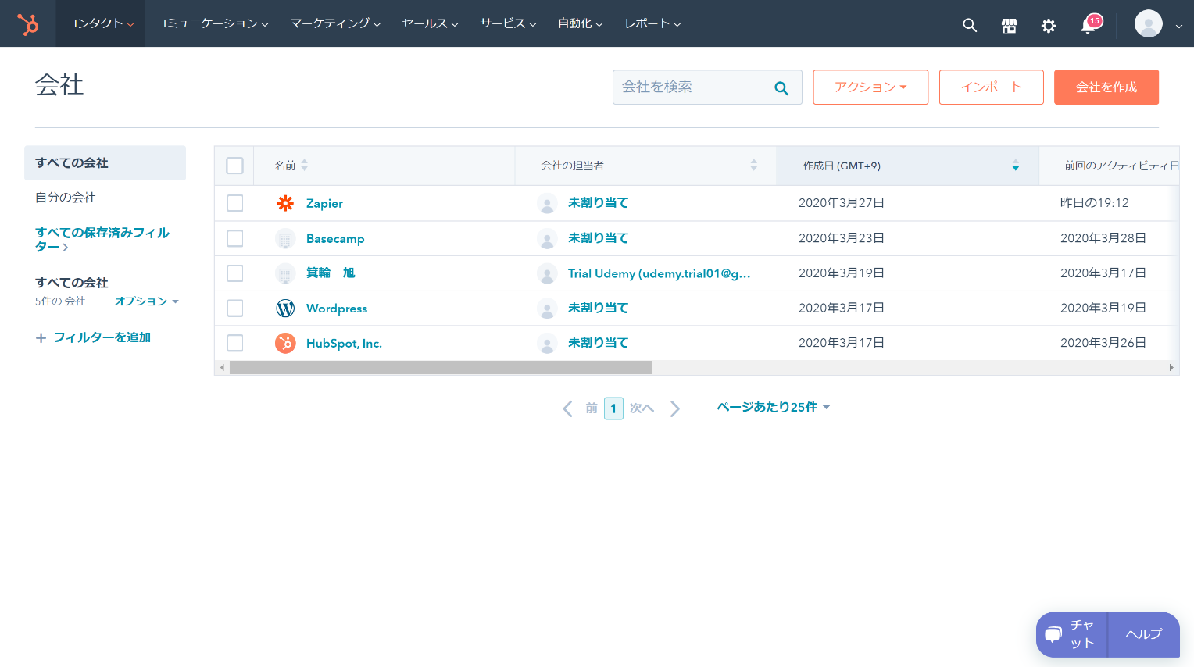

<サマリ画面>
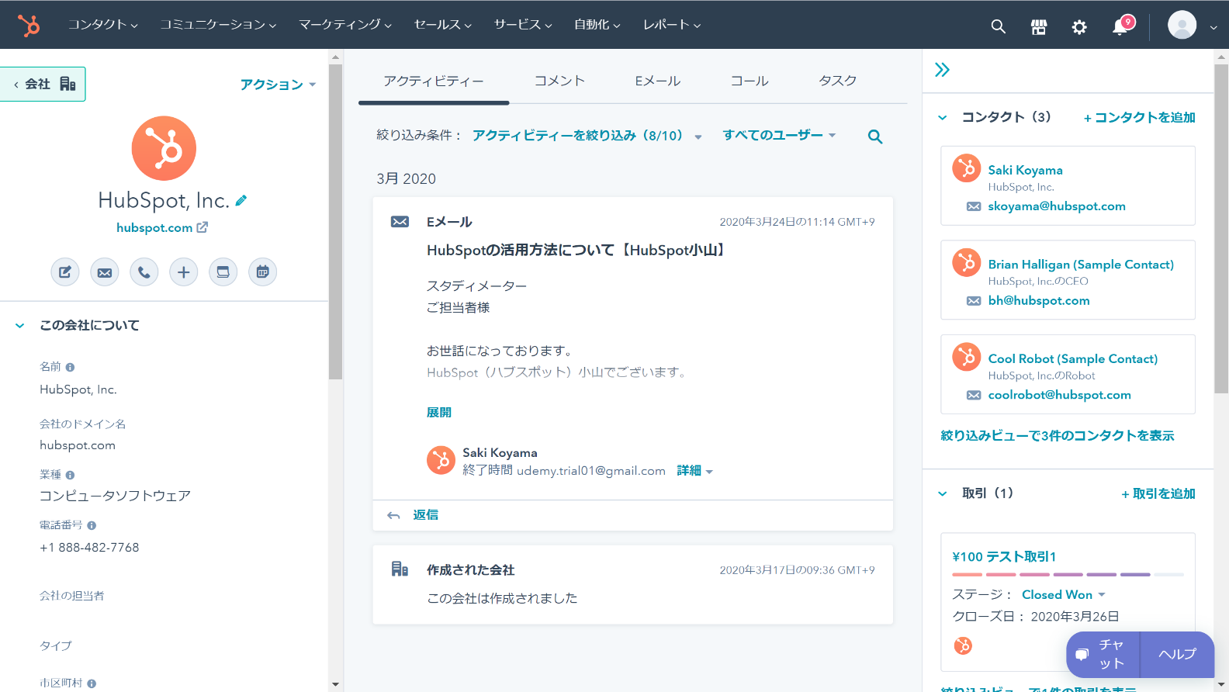

 |  | ・・・
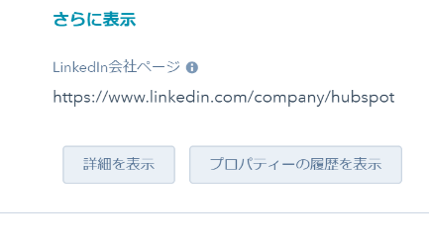

<詳細画面>
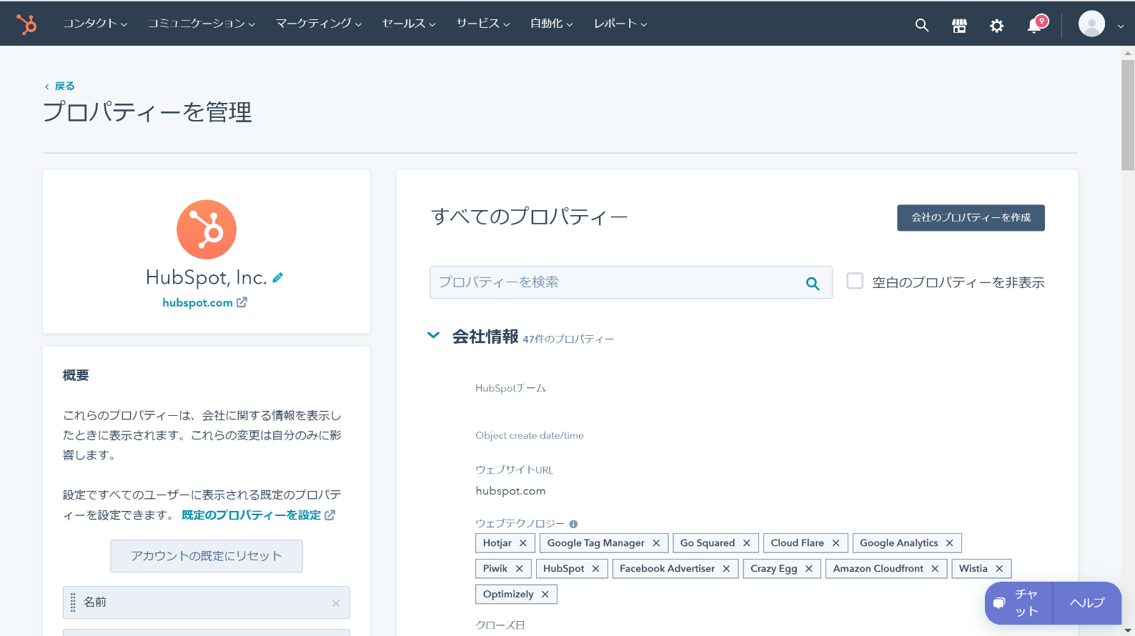

■画面項目(左メニュー表示項目)
# | 項目名 |  |  | プロパティー名 | 種類 | 標準/アドオン | コード
1 | 会社ID |  |  | hs_object_id | 数値 | 標準 | -
2 | 名前 |  |  | name | 単行テキスト | 標準 | -
3 | 会社の担当者 |  |  | hubspot_owner_id | 単行テキスト | 標準 | -
4 | 郵便番号 |  |  | zip | 単行テキスト | 標準 | -
5 | 都道府県／地域 |  |  | state | 単行テキスト | 標準 | -
6 | 市区町村 |  |  | city | 単行テキスト | 標準 | -
7 | 番地 |  |  | address | 単行テキスト | 標準 | -
8 | 電話番号 |  |  | phone | 単行テキスト | 標準 | -
■処理概要

処理なし

WD003_コンタクト管理
■基本情報
画面ID |  | WD003
画面名 |  | コンタクト管理
遷移元画面 |  | ・上部メニュー コンタクト＞コンタクト
 |  | ・会社管理画面右メニューのコンタクトリンク
 |  | ・取引管理画面右メニューのコンタクトリンク
遷移先画面 |  | ・右メニュー会社リンク：会社管理画面
 |  | ・右メニュー取引リンク：取引管理画面
■画面イメージ
<一覧画面>
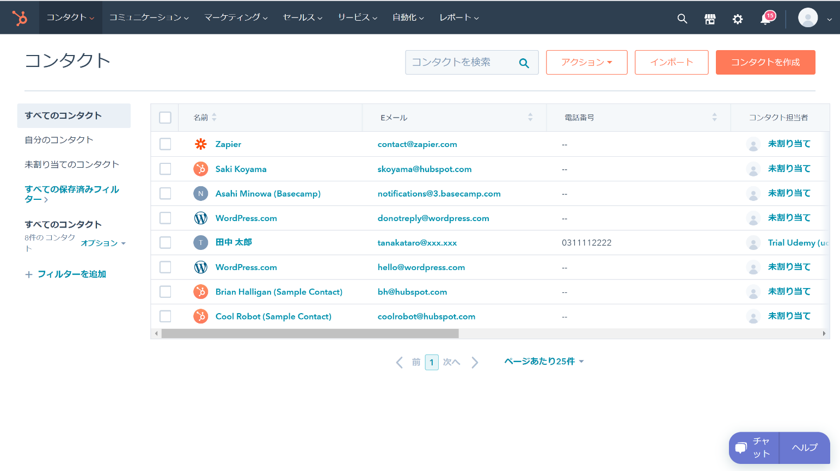

<サマリ画面>
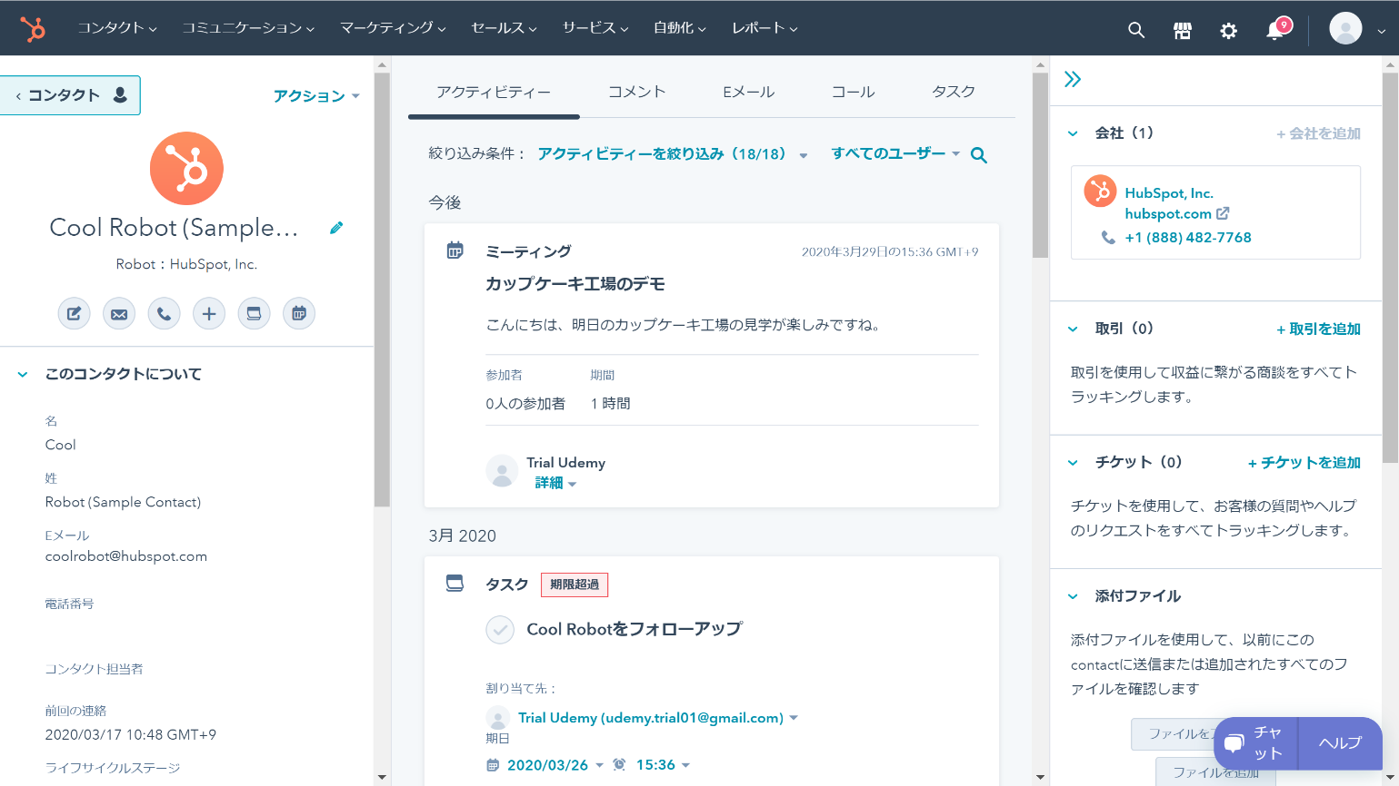

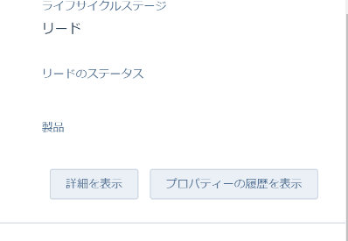

<詳細画面>
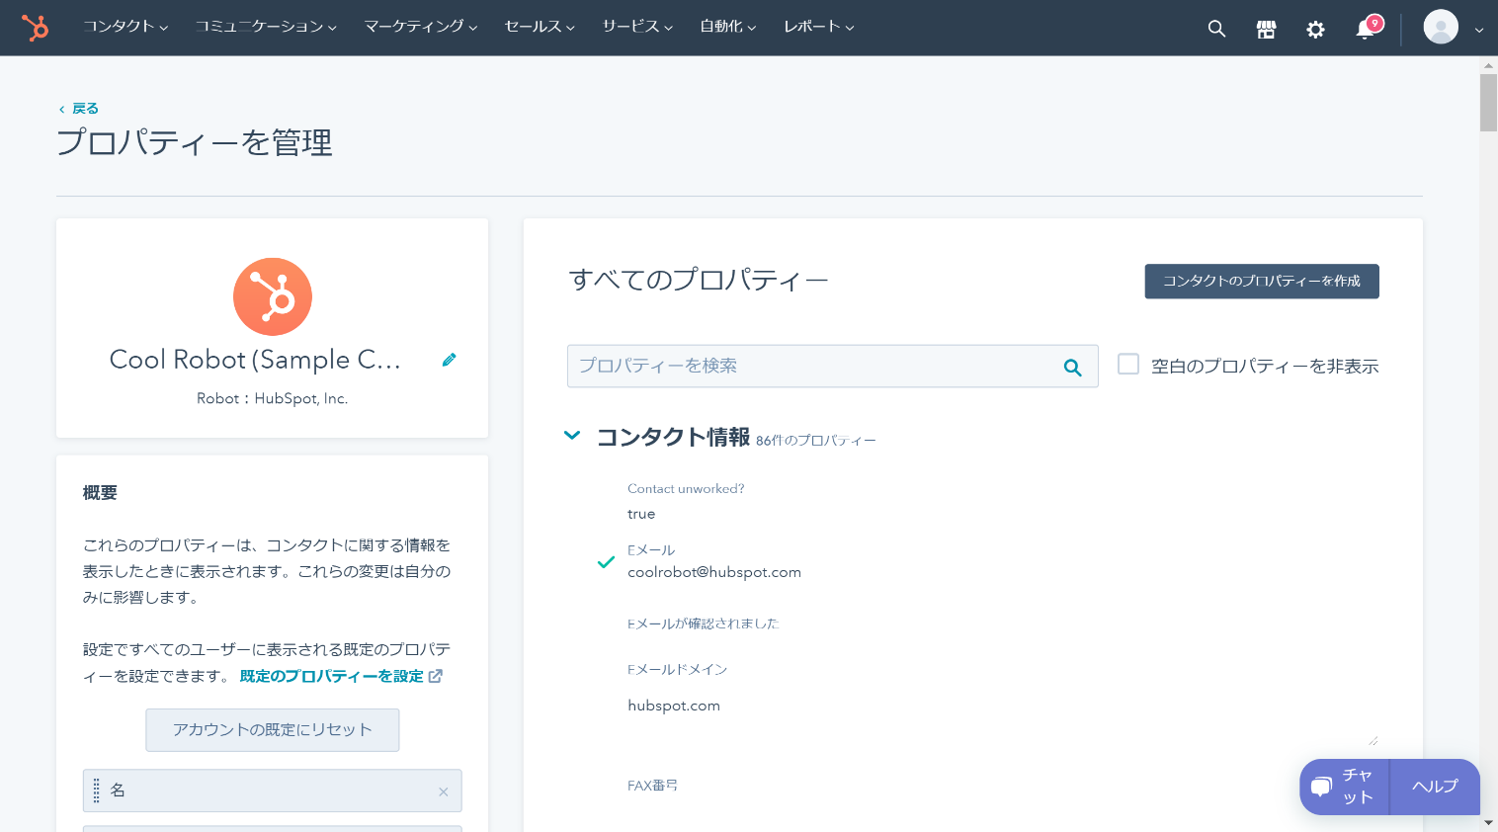

■画面項目(左メニュー表示項目)
# | 項目名 |  | プロパティー名 | 種類 | 標準/アドオン | コード
1 | 会社名 |  | company | 単行テキスト | 標準 | -
2 | 名 |  | firstname | 単行テキスト | 標準 | -
3 | 姓 |  | lastname | 単行テキスト | 標準 | -
4 | Eメール |  | email | 単行テキスト | 標準 | -
5 | 郵便番号 |  | zip | 単行テキスト | 標準 | -
6 | 都道府県／地域 |  | state | 単行テキスト | 標準 | -
7 | 市区町村 |  | city | 単行テキスト | 標準 | -
8 | 番地 |  | address | 単行テキスト | 標準 | -
9 | 電話番号 |  | phone | 単行テキスト | 標準 | -
10 | 製品 |  | product | ドロップダウン | アドオン | C001
11 | 数量 |  | quantity | 数値 | アドオン | -
■処理概要

処理なし

WD004_取引管理
■基本情報
画面ID |  |  |  | WD004
画面名 |  |  |  | 取引管理
遷移元画面 |  |  |  | ・上部メニュー セールス＞取引
 |  |  |  | ・会社管理画面右メニューの取引リンク
 |  |  |  | ・コンタクト管理画面右メニューの取引リンク
遷移先画面 |  |  |  | ・右メニュー会社リンク：会社管理画面
 |  |  |  | ・右メニューコンタクトリンク：コンタクト管理画面
■画面イメージ
<ワークフロー画面>
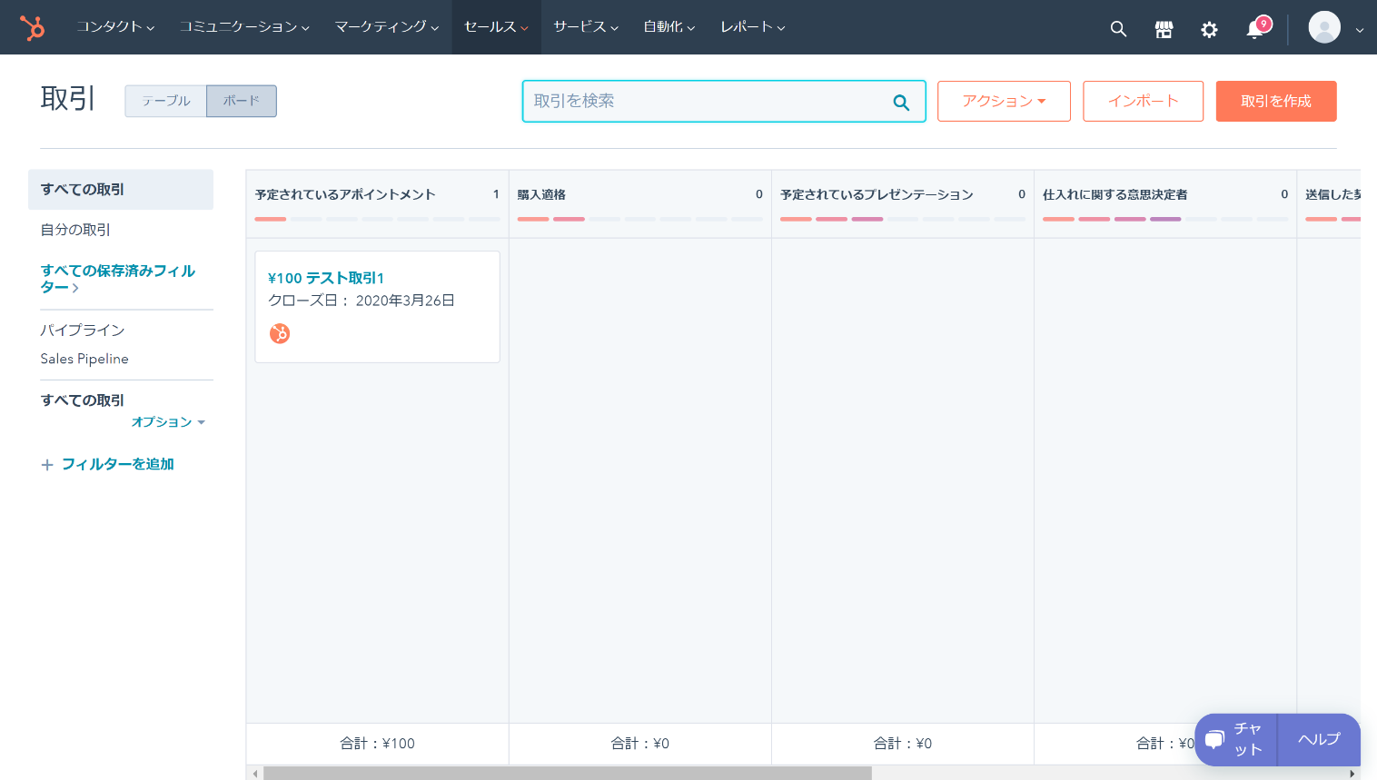

<サマリ画面>
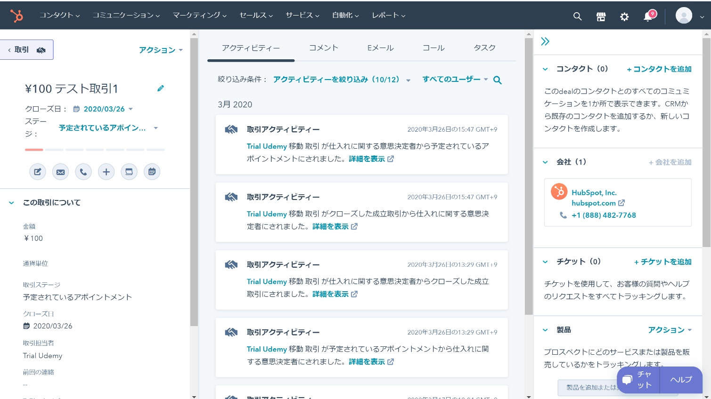

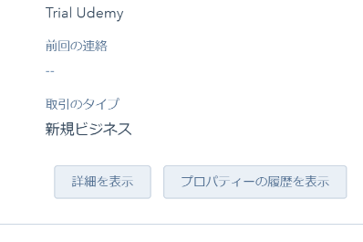

<詳細画面>
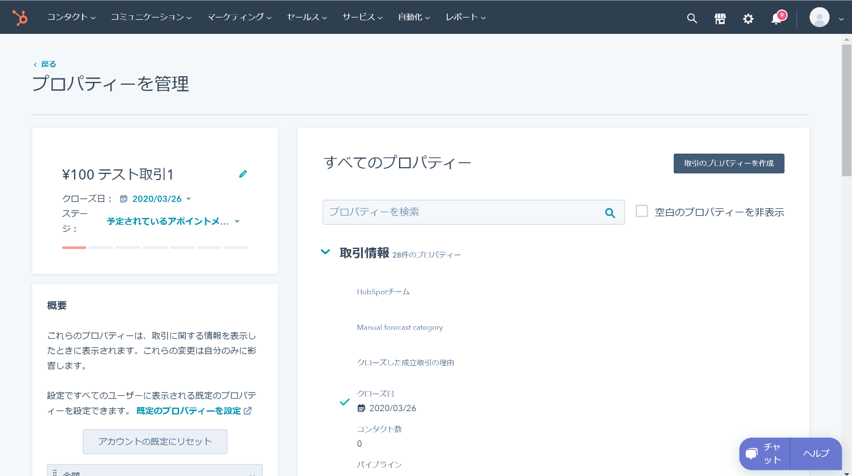

■画面項目(左メニュー表示項目)
# | 項目名 |  |  |  |  |  | プロパティー名 |  |  | 種類 | 標準/アドオン | コード
1 | 会社名 |  |  |  |  |  | company |  |  | 単行テキスト | アドオン
2 | 住所 |  |  |  |  |  | address |  |  | 単行テキスト | アドオン
3 | 電話番号 |  |  |  |  |  | phone |  |  | 単行テキスト | アドオン
4 | 担当者名 |  |  |  |  |  | contactPerson |  |  | 単行テキスト | アドオン
5 | 製品 |  |  |  |  |  | product |  |  | ドロップダウン | アドオン | C001
6 | 数量 |  |  |  |  |  | quantity |  |  | 数値 | アドオン
7 | 金額 |  |  |  |  |  | amount |  |  | 数値 | 標準
8 | 納期 |  |  |  |  |  | deliveryDate |  |  | 日付 | アドオン
■処理概要

・取引が『成約』に移動されたとき
 | 【IF005_発注登録】
 |  | ・ワークフローのステータス変更をトリガーとして、IF005_発注登録を呼び出す。
 |  |  | <When this happens>
 |  |  |  | App |  |  |  | Hub Spot
 |  |  |  | Triggar Event |  |  |  | New Deal in State
 |  |  |  | Deal Pipeline |  |  |  | Sales Pipeline
 |  |  |  | Deal Stage |  |  |  | Deal Won

 |  |  | <Do this>
 |  |  |  | App |  |  |  | Webhooks by Zapier
 |  |  |  | URL |  |  |  | IF005_発注登録の要求URI
 |  |  |  | Payload Type |  |  |  | Json
 |  |  |  | Data
 |  |  |  |  | customerInfo
 |  |  |  |  |  | customerName |  |  | 会社名(company)
 |  |  |  |  |  | zipcode |  |  | 郵便番号(zip)
 |  |  |  |  |  | address |  |  | 住所(address)
 |  |  |  |  |  | tel |  |  | 電話番号(phone)
 |  |  |  |  |  | contactPerson |  |  | 担当者名(contactPerson)
 |  |  |  |  | productInfo
 |  |  |  |  |  | pId |  |  | 製品(product)
 |  |  |  |  |  | quantity |  |  | 数量(quantity)
 |  |  |  |  |  | amount |  |  | 金額(amount)
 |  |  |  |  |  | deliveryDate |  |  | 納期(deliveryDate)

